Sheet1
初始状态： | （v1到其他顶点之间的距离暂且认为无穷大） |  |  |  |  |  | 狄克斯特拉算法
s数组出发顶点；T数组到达顶点
s数组 | V1
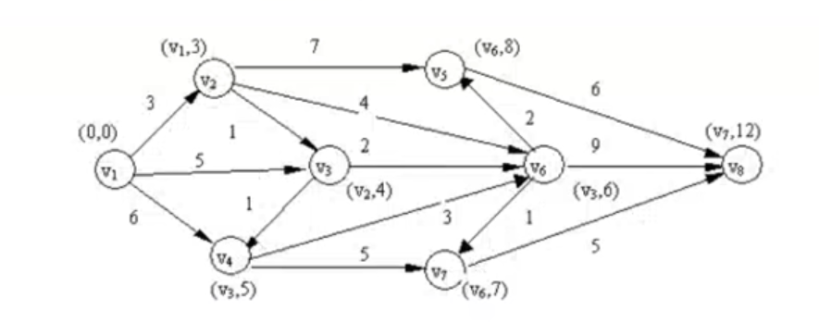
T数组 | V2 | V3 | V4 | V5 | V6 | V7 | V8

前一个结点 | 当前结点 | 权重
 | v2 | -1
 | v3 | -1
 | v4 | -1
 | v5 | -1
 | v6 | -1
 | v7 | -1
 | v8 | -1

v1的下一个顶点：
前一个结点 | 当前结点 | 权重 |  |  |  | 前一个结点 | 当前结点 | 权重
 | v2 | -1 | 3 |  |  | V1 | v2 | 3
 | v3 | -1 | 5 |  |  | V1 | v3 | 5
 | v4 | -1 | 6 |  |  | V1 | v4 | 6
 | v5 | -1 |  |  |  |  | v5 | -1
 | v6 | -1 |  |  |  |  | v6 | -1
 | v7 | -1 |  |  |  |  | v7 | -1
 | v8 | -1 |  |  |  |  | v8 | -1

s数组 | V1 | V2
T数组 |  | V3 | V4 | V5 | V6 | V7 | V8

v2的下一个顶点：
前一个结点 | 当前结点 | 权重 |  |  |  | 前一个结点 | 当前结点 | 权重
V1 | v2 | 3 |  |  |  | V1 | v2 | 3
V1 | v3 | 5 | 1 |  |  | v2 | v3 | 4
V1 | v4 | 6 |  |  |  | V1 | v4 | 6
 | v5 | -1 | 7 |  |  | v2 | v5 | 10
 | v6 | -1 | 4 |  |  | v2 | v6 | 7
 | v7 | -1 |  |  |  |  | v7 | -1
 | v8 | -1 |  |  |  |  | v8 | -1

s数组 | V1 | V2 | V3
T数组 |  |  | V4 | V5 | V6 | V7 | V8

v3的下一个顶点：
前一个结点 | 当前结点 | 权重 |  |  |  | 前一个结点 | 当前结点 | 权重
V1 | v2 | 3 |  |  |  | V1 | v2 | 3
v2 | v3 | 4 |  |  |  | v2 | v3 | 4
V1 | v4 | 6 | 1 |  |  | V3 | v4 | 5
v2 | v5 | 10 |  |  |  | v2 | v5 | 10
v2 | v6 | 7 | 2 |  |  | V3 | v6 | 6
 | v7 | -1 |  |  |  |  | v7 | -1
 | v8 | -1 |  |  |  |  | v8 | -1

s数组 | V1 | V2 | V3 | V4
T数组 |  |  |  | V5 | V6 | V7 | V8

v4的下一个顶点：
前一个结点 | 当前结点 | 权重 |  |  |  | 前一个结点 | 当前结点 | 权重
V1 | v2 | 3 |  |  |  | V1 | v2 | 3
v2 | v3 | 4 |  |  |  | v2 | v3 | 4
V3 | v4 | 5 |  |  |  | V3 | v4 | 5
v2 | v5 | 10 |  |  |  | v2 | v5 | 10
V3 | v6 | 6 | 3 |  |  | V3 | v6 | 6
 | v7 | -1 | 5 |  |  | v4 | v7 | 10
 | v8 | -1 |  |  |  |  | v8 | -1

s数组 | V1 | V2 | V3 | V4 | V6
T数组 |  |  |  | V5 |  | V7 | V8
v6的下一个顶点：
前一个结点 | 当前结点 | 权重 |  |  |  | 前一个结点 | 当前结点 | 权重
V1 | v2 | 3 |  |  |  | V1 | v2 | 3
v2 | v3 | 4 |  |  |  | v2 | v3 | 4
V3 | v4 | 5 |  |  |  | V3 | v4 | 5
v2 | v5 | 10 | 2 |  |  | v6 | v5 | 8
V3 | v6 | 6 |  |  |  | V3 | v6 | 6
v4 | v7 | 10 | 1 |  |  | v6 | v7 | 7
 | v8 | -1 | 9 |  |  | v6 | v8 | 15

s数组 | V1 | V2 | V3 | V4 | V6 | V7
T数组 |  |  |  | V5 |  |  | V8
v7的下一个顶点：
前一个结点 | 当前结点 | 权重 |  |  |  | 前一个结点 | 当前结点 | 权重
V1 | v2 | 3 |  |  |  | V1 | v2 | 3
v2 | v3 | 4 |  |  |  | v2 | v3 | 4
V3 | v4 | 5 |  |  |  | V3 | v4 | 5
v6 | v5 | 8 |  |  |  | v6 | v5 | 8
V3 | v6 | 6 |  |  |  | V3 | v6 | 6
v6 | v7 | 7 |  |  |  | v6 | v7 | 7
v6 | v8 | 15 | 5 |  |  | v7 | v8 | 12

s数组 | V1 | V2 | V3 | V4 | V6 | V7 | V5
T数组 |  |  |  |  |  |  | V8

v5的下一个顶点：
前一个结点 | 当前结点 | 权重 |  |  |  | 前一个结点 | 当前结点 | 权重
V1 | v2 | 3 |  |  |  | V1 | v2 | 3
v2 | v3 | 4 |  |  |  | v2 | v3 | 4
V3 | v4 | 5 |  |  |  | V3 | v4 | 5
v6 | v5 | 8 |  |  |  | v6 | v5 | 8
V3 | v6 | 6 |  |  |  | V3 | v6 | 6
v6 | v7 | 7 |  |  |  | v6 | v7 | 7
v7 | v8 | 12 | 6 |  |  | v7 | v8 | 12

s数组 | V1 | V2 | V3 | V4 | V6 | V7 | V5 | V8
T数组

前一个结点 | 当前结点 | 权重
V1 | v2 | 3
v2 | v3 | 4
V3 | v4 | 5
v6 | v5 | 8
V3 | v6 | 6
v6 | v7 | 7
v7 | v8 | 12

 | 最短路径 | V1 | V2 | V3 | V6 | V7 | V8
 | 12 |  | 3 | 1 | 2 | 1 | 5

